Пример
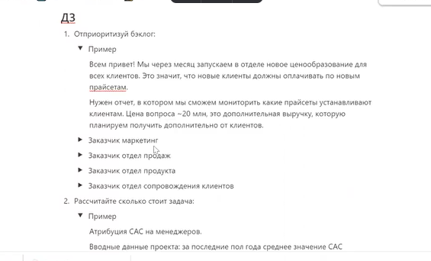
Вопросы | Пример
Блокируется ли процесс, если не сделать эту задачу?
Какой масштаб проблемы? Больше или меньше половины пользователей затронет решение?
Если я сделаю эту задачу сейчас, поможет ли это процессу?
Если не сделать эту задачу, что и сколько теряет заказчик в этом случае?
Это разовая или регулярная задача?
Косвенно или напрямую задача повлияет на решение проблемы? С какой вероятностью?
Как заказчик сейчас управляет процессом? Какие отчеты ты используешь?
Итого | 0

